修改
宁波品秀美容科技有限公司 宁波高新区江南路1528号高新科技广场2号楼10楼 电话：0574-27889688 传真：0574-27889655 sales@hair-brushes.com lucky@jsiu.com
订单
供货商： | XX印刷厂 |  |  |  | 订单号 | BB101-3
电话： | 88002769 |  |  |  | 日期 | 2025年09月03日
联系人： | XX印刷厂 |  |  |  | 订单安排人 | 孙诚昱
产品编号 | 产品图片 | 描述 | 数量/个 | 单价 | 金额 | 包装方式
BB101-3 | 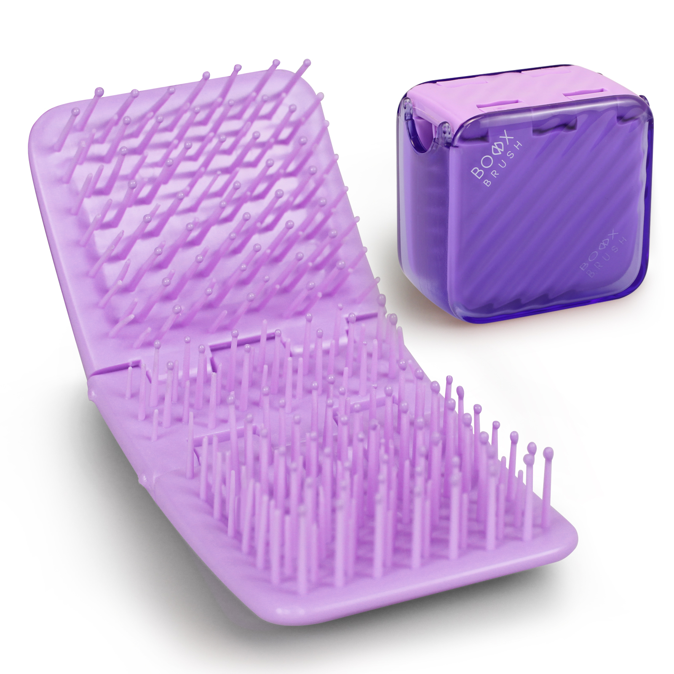 | 盒子梳梳体紫色Violet0631C,盒子透明紫色参考寄样，包装我司提供泡壳+纸盒，装箱率200/20，外壳要印两处logo，具体待定 | 0PCS | ¥6.90 |  | 泡壳+纸盒

 | 以上价格含税运含包装
进仓地址： | 宁波市海曙区金云街2号 应发鼎艺 杨莉 88002769
付款方式: | 凭增值税发票 付款后发货 |  |  |  | 色卡 | Logo
交货时间: | 2025年09月10日
箱规: | 箱规单边不超过60cm
产前确认样:
出货样:
注意事项:
入我司供纸卡，产品请安排生产； 包装参考下面图片。
箱规单边不超过60cm
产品需要贴标，外箱需要贴亚马逊标，产品会分两次出货
外箱唛:印刷4面
BLACK GOLD CERAMIC ROUND BRUSH MADE IN CHINA
大货样：每款每色各2只。
供参考纸卡包装图示
装箱率200
内箱装箱率20
每个外箱内箱数量10
具体装箱率:(内箱高宽长，外箱高宽长) [[4, 5, 1], [4, 10, 5]]
外箱高度(cm)40.7 外箱宽度(cm)47.6 外箱长度(cm)56.85

 | 宁波品秀美容科技有限公司 |  |  | 应发鼎艺
 | ---------------------- |  |  | ----------------------

